(AD)
No. | 항목 | 예시답변 | 비고 | 고객사 답변
1 | AS-IS AD 사용여부 | □ Y □ N Y인 경우, 사용중인 정책이 있는지? □ Y □ N |  | AD사용중 *asis는 V1, V2 ad 분리되어있으나, tobe는 통합 예정
2 | AD 구조 변경 가능여부 | ■ Y * 아래와 같이 구조가 변경됩니다. |  | Y 서비스계정(프린터 등 그룹웨어와 연계되지 않은 계정은 별도 OU에 유지)
 |  | 1. 배포단위 - 회사 하위의 부서/직위/직급/직책 개체 (사용자 개체 없음) - '유니버셜-보안' 그룹으로 생성 - 부서/직위/직급/직책 삭제 시 AD개체도 삭제됨 (대표속성) cn=부서/직위/직급/직책 코드 sAMAccountName=부서/직위/직급/직책 코드 | 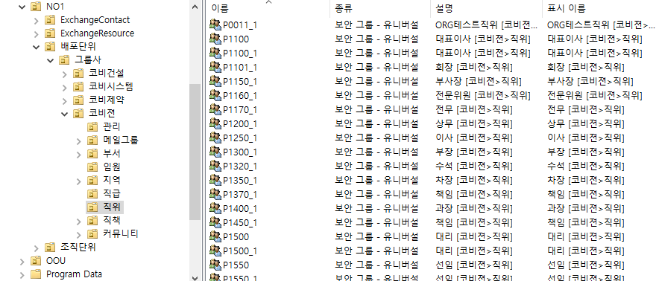 | 배포단위는 부서, 직위만 구성 >UTI내부 검토 후 확정 *ASIS : 모든 부서를 1레벨 OU로 생성하여 부서별 사용자 매핑하여 사용중
 |  | 2. 조직단위 - 회사, 부서 OU 및 사용자 개체 - 사용자 개체의 소속그룹 : 부서/직위/직급/직책 개체 - 사용자 퇴사(계정 삭제) 시 회사OU의 퇴직부서로 이동 및 비활성화 (삭제 X) (대표속성) cn=사용자 코드/LogonID/EmpNo/DisplayName sAMAccountName=사용자 LogonID userPrincipalName=사용자 LogonID@AD도메인(or 대체 UPN 접미사)
3 | 퇴사시 AD계정 비활성화 | ■ Y * 퇴사시 AD객체 삭제하지 않고 비활성화 처리됨 |  | Y

